入力例（T1.2）
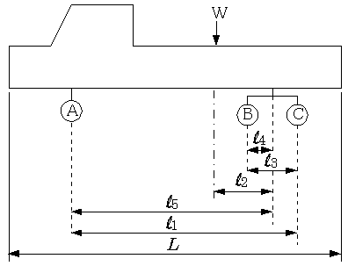
新規格車ゴールド申請のための軸重計算シート【T1.2】（入力例）

通常の申請の際に入力している値ををそのまま入力してください
（軸間距離、自重、積載物重量）
軸間距離 | L1 | L2 | L3 | L4 | L5
 | 643 | 67 | 115 | 58 | 586

 | A軸 | B軸 | C軸 | 合計
自重 | 4.95 | 3.50 | 3.39 | 11.84
積載物重量 | 1.14 | 4.39 | 4.47 | 10.00
合計軸重 | 6.09 | 7.89 | 7.86 | 21.84

ETC2.0簡素化制度の申請では、軸重欄にこの値を入力して下さい
ETC2.0簡素化制度の申請では、自重欄にこの値を入力して下さい

T1.2
新規格車ゴールド申請のための軸重計算シート【T1.2】

通常の申請の際に入力している値ををそのまま入力してください
（軸間距離、自重、積載物重量）
軸間距離 | L1 | L2 | L3 | L4 | L5
 |  |  | 100 |  | 100

 | A軸 | B軸 | C軸 | 合計
自重 |  |  |  | 0.00
積載物重量 | 0.00 | 0.00 | 0.00
合計軸重 | 0.00 | 0.00 | 0.00 | 0.00

ETC2.0簡素化制度の申請では、軸重欄にこの値を入力して下さい
ETC2.0簡素化制度の申請では、自重欄にこの値を入力して下さい

T2.1
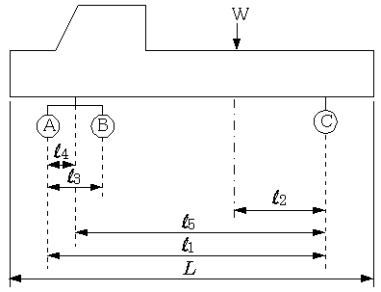
新規格車ゴールド申請のための軸重計算シート【T2.1】

通常の申請の際に入力している値ををそのまま入力してください
（軸間距離、自重、積載物重量）
軸間距離 | L1 | L2 | L3 | L4 | L5
 |  |  | 100 |  | 100

 | A軸 | B軸 | C軸 | 合計
自重 |  |  |  | 0.00
積載物重量 | 0.00 | 0.00 | 0.00
合計軸重 | 0.00 | 0.00 | 0.00 | 0.00

ETC2.0簡素化制度の申請では、軸重欄にこの値を入力して下さい
ETC2.0簡素化制度の申請では、自重欄にこの値を入力して下さい

T2.2
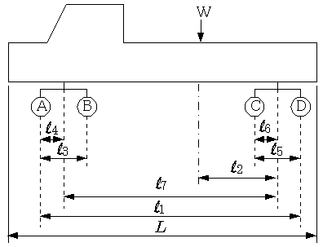
新規格車ゴールド申請のための軸重計算シート【T2.2】

軸間距離 | L1 | L2 | L3 | L4 | L5 | L6 | L7
 |  |  | 100 |  | 100 | 100 | 100

通常の申請の際に入力している値ををそのまま入力してください
（軸間距離、自重、積載物重量）
 | A軸 | B軸 | C軸 | D軸 | 合計
自重 |  |  |  |  | 0.00
積載物重量 | 0.00 | 0.00 | 0.00 | 0.00
合計軸重 | 0.00 | 0.00 | 0.00 | 0.00 | 0.00

ETC2.0簡素化制度の申請では、軸重欄にこの値を入力して下さい
ETC2.0簡素化制度の申請では、自重欄にこの値を入力して下さい

